Opening
Welkom bij de projectcomplexiteitscan!

De vragen voor deze scan vind je op het volgende tabblad
We verzoeken je het cijfer '1' in te vullen bij het antwoord dat jij het meest van toepassing vindt.
Je uitslag, zowel grafisch als in woorden, vind je op in het resultaat tabblad.
In de volgende korte leeswijzers vind je meer over:
- Hoe innovatief is mijn project?
- Wat is technische onzekerheid precies?
- Hoe afhankelijk ben ik van de omgeving?
- Hoe schat ik in drie minuten de situatie in?
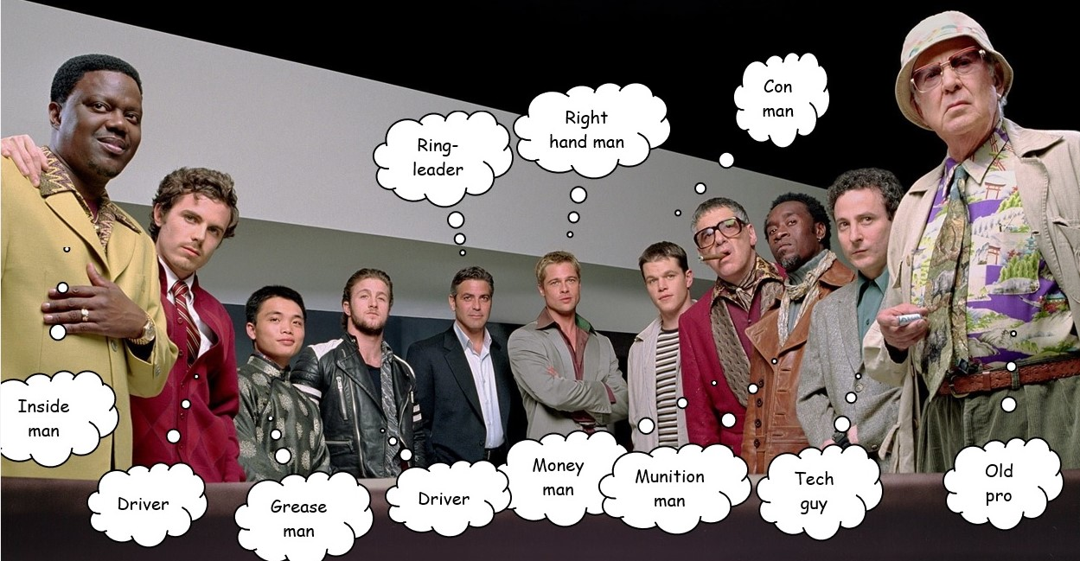

Voor suggesties of vragen, neem contact op met
renepennings99@gmail.com

Resultaat projectcomplexiteit
 | Criterium | Hoogste (%) | Score (%) | Jouw score
1 | Vaagheid | 100% | 0% | 0
2 | Noviteit | 100% | 0%
3 | Tijdsdruk | 100% | 0%
4 | Technische onzekerheid | 100% | 0%
5 | Omgeving | 100% | 0% | Een score tussen de 66 en 99 punten
4 | Technische onzekerheid | 100 | 0 | Op basis van de door jou gegeven antwoorden is het project tamelijk conventioneel. De doelen zijn voldoende duidelijk, de omgeving is tamelijk stabiel en de technische kant heeft normaal gesproken weinig verrassingen in petto. Met traditionele projectcontrolmethodes, een gezonde strakke sturing en GOTRIK-voortgangsrapportages laat je zien dat het project voldoende in control is en blijft. Besef niettemin dat er altijd externe, nauwelijks te beïnvloeden ontwikkelingen zijn die roet in het eten kunnen gooien. Nog beter samenwerken luidt dan het credo, maar da’s niet altijd eenvoudig. Maak dan werk van ‘waar het echt om te doen is’ en de gedeelde waarden. Het zou zo maar kunnen zijn dat daar verschillen in zijn ontstaan.
Scores projectcomplexiteit
5 | Afhankelijkheid van omgeving | 100 | 0
 |  |  |  | Een score tussen de 100 en 149 punten
 |  |  |  | Hoewel je project op het eerste gezicht tamelijk conventioneel is, bevat jouw project meerdere complexe onderdelen. Op basis van de door jou gegeven antwoorden vind je per criterium de score terug boven het raderdiagram. Goed samenwerken op alle vijf deze terreinen is een absolute must om het project tot een goed einde weten te brengen.

 |  |  |  | Een score boven de 150 punten
 |  |  |  | Op basis van de ingevulde antwoorden scoort jouw project op drie van de vijf complexiteitsfactoren hoog. De scope, de planning en de betrokken stakeholders zijn op zijn zachtst gezegd dynamisch en weinig voorspelbaar. Een te strakke GOTRIK-sturing kan averechts uitpakken en het leven uit het project halen. Voor het projectmanagement is het zaak om de aanpak te baseren op gedeelde waarden, waarin het hogere doel leidend is. Vertrouwen, durven uitproberen en open communicatie vormen de basis om met deze complexe zaken aan de slag te gaan. Klinkt dat soft? Da’s precies de bedoeling, want soft controls zijn nu misschien wel belangrijker dan hard controls.

Innovatie
Innovaties in drie minuten uitgelegd

Een innovatie is een vernieuwing. Van een product, dienst of proces of een combinatie ervan. Een veel gemaakt onderscheid betreft technologische of sociale innovaties.
Technologische innovaties zijn techniekgedreven, met als doel om iets beter (doelmatiger, eenvoudiger) en/of duurzamer te laten functioneren. Een innovatie die een combiketel 20% gas laat besparen is een voorbeeld van een doelmatige technische innovatie, terwijl een innovatieve warmtepomp, gemaakt uit gerecycled materiaal een voorbeeld is van een duurzame technische innovatie.
Het eerste type innovatie staat ook bekend als achteruit innoveren, terwijl het tweede type te boek staat als vooruit innoveren, vanwege de expliciete aandacht voor de millennium goals.

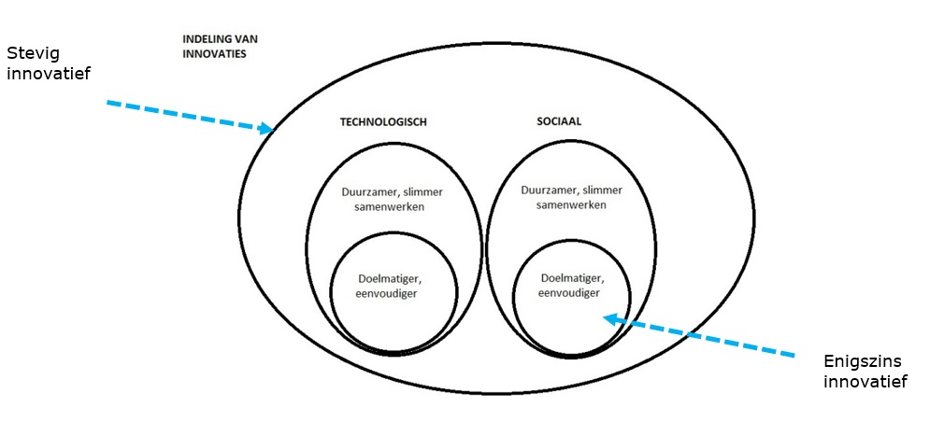
Sociale innovaties komen neer op slimmer werken, via ‘het ontwikkelen van nieuwe managementvaardigheden (dynamisch managen), het hanteren van innovatieve organisatievormen (flexibel organiseren), het realiseren van hoogwaardige arbeidsrelaties (slimmer werken) en hoogwaardige samenwerkingsverbanden (co-creatie)’. Een voorbeeld is de aanleg van een eiland in een surfplas omringd door een natuurvriendelijke oever die door de plaatselijke bewoners wordt onderhouden.
De bedoeling van een sociale innovatie kan zijn om de doelmatigheid of eenvoud te vergroten (‘door het weghalen van een managementlaag en de toegenomen professionaliteit verwachten wij meer zelfsturing’), maar ook om het onderliggende product of proces duurzamer en coöperatiever te maken.

Voor deze projectscan hanteren we vier gradaties van innovaties
1. Niet of nauwelijks
2. Enigszins
3. Bovengemiddeld innovatief
4. Stevig innovatief

Stevig innovatief
De meest vergaande innovaties zijn maatregelen die zowel een nieuwe techniek als slimmer werken vereisen, met het oog op te behalen duurzaamheidsverbeteringen, beide met meerdere stakeholders die op een hoog professioneel niveau geacht worden samen te werken.

Niet of nauwelijks innovatief
De lichte innovatievormen betreffen overwegend technologische maatregelen die gericht zijn op het licht verbeteren van de doelmatigheid (‘zuiniger’) en zorgen voor enig gebruiksgemak (‘eenvoud’).

Tussen deze lichte en vergaande innovaties bevinden zich varianten met al dan niet meer duurzaamheid en sociale innovaties. Rekeninghoudend ook met tijdsdruk, belangen van stakeholders en de andere aspecten die een project complexer kunnen maken.

Omgeving
De omgeving in drie minuten uitgelegd: maak een eenvoudige krachtenveldanalyse
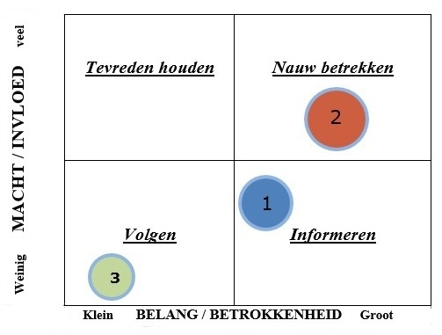
Hoe afhankelijker je bent van je omgeving, des te complexer het project. Inzicht in de belangrijkste spelers en hun invloed is cruciaal om van je project een succes te maken. Het speelveld is niet klein. De interne omgeving bestaat uit organisatiedelen die je als De Klant of De Leverancier mag beschouwen. In een hiërarchische of bestuurlijke organisatie heb je dan ook te dealen met de managementbovenlaag en het dagelijks bestuur.
De externe omgeving bestaat eveneens uit meerdere belanghebbenden. Van omwonenden, ingenieursbureaus, (onder)aannemers, collega-ambtenaren tot uiteenlopende belangengroepen. Scoort je project hoog op omgevingsafhankelijkheid, dan adviseren we om zelf een krachtenveldanalyse te maken.

Een krachtenveld geeft inzicht in de zichtbare en onzichtbare krachten die bepalen hoe belanghebbenden je project mede kunnen beïnvloeden. Een krachtenveld laat zien wie of wat het meeste invloed heeft en waar de grootste of afwijkende belangen liggen. Iedere deelnemer krijgt een plaats in de zogeheten krachtenveldanalyse, waardoor je vanaf het spreekwoordelijke balkon goed zicht krijgt op wat gaande is.
 | Figuur: matrix voor een krachtenveldanalyse
Als er sprake is van een groot belang en hoge betrokkenheid van de deelnemer, dan plaats je deze rechts in de figuur. Betrokkenheid bepaal je door de energie en tijd die iemand in de zaak stopt. Als het hem praktisch fulltime bezighoudt is de betrokkenheid hoog. Hetzelfde geldt als de deelnemer veel tijd steekt in tegenwerken.
Een grote invloed of machtspositie betekent een positie boven in het schema. De decision maker kan bijvoorbeeld slechts één uur in de maand besteden aan het te managen risico, maar wel de bevoegdheid bezitten om de stekker eruit te trekken.
Als alle deelnemers een plaats hebben, geef je vervolgens de belangrijkste relaties aan tussen de spelers:
• Vriendschappelijk en versterkend: groen
• Neutraal en strikt zakelijk: blauw
• Verstoord of vijandig: rood
• Nog niet helemaal duidelijk: geel.

De ‘score’ kun je handen en voeten geven door de zichtbare krachten en onzichtbare weerstanden te beschrijven. Zichtbare krachten zijn bijvoorbeeld duidelijk uitgesproken standpunten of openlijk geuite samenwerkingsverbanden. Onzichtbare weerstanden worden gevormd door meestal onbenoemde persoonlijke of functionele drijfveren.
Functionele drijfveren hebben te maken met iemands (formele) positie of functie. Voorbeelden van onzichtbare functionele drijfveren zijn binnen de begroting blijven, wat er ook gebeurt, doen wat de achterban wil, imago en prestaties leveren.
Personele drijfveren hebben te maken met de persoonlijkheid, het karakter van de besluitnemer en dan met name de eigenschappen die zijn blinde vlek zijn. Voorbeelden van onzichtbare persoonlijke drijfveren zijn: macht, aanzien, erkenning, harmonie, conflictvermijding, vrijheid van bewegen, orde en de behoefte aan zekerheid.
We hebben allemaal moeite om over de onzichtbare drijfveren te praten. Een goed gesprek vergt een dosis zelfreflectie (‘waar sta ik voor en wat ik wil nu echt?’ en eindigt met het ‘verleiden’ van je gesprekspartners om zich eveneens gezond kwetsbaar op te stellen.
Jouw mate van zekerheid over iemands drijfveren kun je zelfs kwantificeren. Zie de volgende tabel:
 |  | (On)zekerheid in percentages | Mate van (on)zekerheid | Perceptie
 | 1 | 95-100% | Volstrekt zeker
 | 2 | 80-94% | Behoorlijk zeker | ‘Ze’ werken (vaak) (altijd) mee / tegen'
 | 3 | 60-79% | Tamelijk zeker
 | 4 | 20-39% | Tamelijk onzeker
 | 5 | 5-19% | Behoorlijk onzeker | ‘Ze’ zijn wispelturig'
 | 6 | 0-4% | Volstrekt onzeker
 | Tabel: percentage van onzekerheid in drijfveren

Een en ander kun je desgewenst in een strakke tabel weergeven, die je later in het proces kunt uitbreiden met onderhandelingstermen over de streef- en breekpunten die iedere deelnemer hanteert. Zo verkrijg je een onmisbaar inzicht in ieders risicohouding en kan er vervolgens groepsgewijs gestuurd worden via een onderbouwde en erkende risicohouding.
 |  | Deelnemer | Functionele drijfveren | Belang | Macht / invloed | Personele drijfveren | Streefpunt | Breekpunt
 | 1
 | 2
 | 3

 | Tabel: krachtenveldoverzicht

Situatie
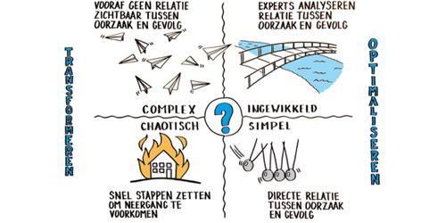
De situatie in drie minuten ingeschat via het Cynefin-raamwerk
Cynefin (Welsh voor ‘habitat’ of ‘thuis’) is een raamwerk dat inzicht biedt in het waarnemen van uiteenlopende situaties (‘domeinen’), het bijbehorende gedrag en de handelingsperspectieven die het meest effectief kunnen zijn. Ieder van de vijf geschetste situaties heeft namelijk een strategie die de meeste vruchten kan afwerpen.

Cynefin is een raamwerk, een manier van kijken, geen (volwassenheids)model of checklist, maar eerder een handreiking. Het laat zien dat vraagstukken dynamisch zijn en geeft handvatten om te bepalen welke aanpak effectief is. Het raamwerk schaalt op in abstractieniveau: van concrete problemen op de werkvloer, de problematiek rondom een team of organisatie tot aan politieke uitdagingen. Met als doel van deze problemen of uitdagingen om te zetten in actiepunten.

Cynefin onderscheidt vier soorten ‘domeinen’ of probleemsituaties: simpel, ingewikkeld, complex en chaotisch. Het vijfde domein is de ‘onbekende situatie’, in het plaatje hiernaast gesymboliseerd met het vraagteken. Je beschikt dan over te weinig informatie om de situatie aan te pakken.

 | Complex (= meest voorkomend) | Gecompliceerd, ingewikkeld

 | 1. Known unknowns (nauwelijks kwantificeerbaar) / unknown unknowns, expect the unexpected | 1. Known unknowns (kwantificeerbare)
 | 2. [Planbaar] werken met groepen experts | 2. Werken met veel experts met ieder eigen expertise
 | 3. Oorzaken en gevolgen kunnen alleen achteraf worden vastgesteld. | 3. Tamelijk voorspelbaar oorzaak – gevolg
 | 4. Geen eenduidige oplossingen of antwoorden en veel speelruimte. Procesmatig / netwerk | 4. Meestal één goede oplossing of antwoord / enige speelruimte. Hiërarchisch / projectmatig
 | 5. Verzamel collectieve kennis vanuit meerdere perspectieven. Experimenteren is noodzakelijk, Durf te mislukken, maak het veilig (‘safe to fail’) | 5. Good practices gebruiken / continu verbeteren
 | 6. Doorlopend evalueren via monitoring en na ontwikkelingen | 6. Evalueren door analyseren en meten

 | Centrale vraag: wat kunnen we proberen zonder al teveel risico? | Centrale vraag: welke expertise hebben we en bij wie?
 | Chaotisch | Eenvoudig (obvious)

 | 1. Unknowables (‘dat dit kan gebeuren!’) | 1. ‘Bekend terrein’ / known knows
 | 2. [Onverwacht] Werken met getrainde, geoefende mensen | 2. Werken met iedereen, elke medewerker
 | 3. Onduidelijke oorzaken en gevolgen (toeval?) | 3. Duidelijke relatie oorzaak-gevolg
 | 4. Verzamel wijsheid, . | 4. ‘Er is maar één goeie manier’ / geen speelruimte / maximale beperkingen (constraints). Routineus
 | 5. Probeer en werk een nieuwe aanpak uit, handel instinctief | 5. Best practices belangrijk
 | 6. Evalueer wat gewerkt heeft | 6. Evalueren van werkt wel / werkt niet

 | Centrale vraag: hoe gaan we acteren [om het bloeden te stoppen, terug te keren naar bekend terrein? | Centrale vraag: wat kunnen we meteen doen?

